상품제안서
스펠릭 깃털 만년필 노트 5종 세트(블랙) | 상품코드: F29443

 |  |  |  |  |  |  | 02-412-0044 | www.easy1.co.kr
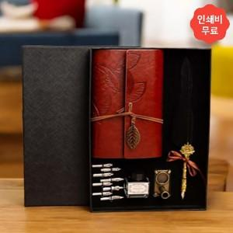

【상세/제작정보】 | 인쇄 별도문의 500세트 미만 인쇄 시 판비 추가 됩니다

【인쇄/포장옵션】 | / 포장불가능

【공급단가】 | 수량 | 25~ | 125~ | 300~ | 500~ | 1,000~
*VAT별도 | 단가 | 18,930원 | 18,290원 | 17,660원 | 17,030원 | 16,400원

【상품 URL】 | http://www.easy1.co.kr/src/goods_detail.php?gdno=29443

